Sivu 2
Mentalismi |  | STUNTIT |  |  |  | Henkinen taistelu |  |  |  |  | 1 | 6
Auranäkö | m | Näe kohteen auran, henkisen tilan |  |  |  | l | Fyysisen vaurion sijaan henkistä vauriota |  |  |  | 2 | 5
Telekinesia | m | Siirrä esineitä etäällä, ei tarkka |  |  |  | l | Riippumatta siitä kuka hyökkäsi, häviäjä saa vauriota |  |  |  | 3 | 3
Empatia | m | Lue ja aiheuta tunteita, tunne yhteys |  |  |  | l | Yhteyden sulkeminen vaatii 1p onnistumisen, uhrille 2 |  |  |  | 4 | 1
Telepatia | m | Luo ajatusyhteys, lue ja aiheuta ajatuksia |  |  |  | l | Paranee kuten perusvaurio |  |  |  | 5 | 4
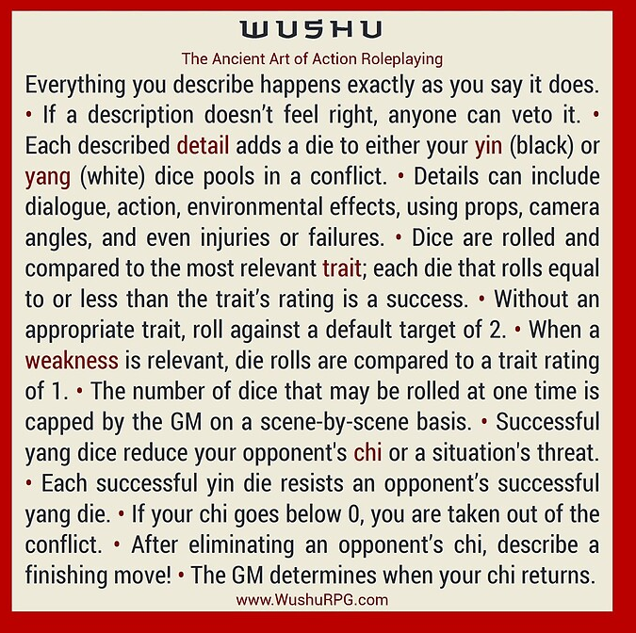
Ennustus | m | Luo tallennuspiste, saa vihjeitä tulevaisuudesta
Psykonikesis | m | Sähkö, tuli tai henkinen isku
Astraalikeho | m | Liiku aineettomaan, voi vallata kehon
Käsillä Parannus | m | Paranna haava 1 tason "Parantuva" tila
ESP | m | Aisti kaukaa, jos sympaattinen yhteys
Elementin Hallinta |  |  | STUNTIT
Elementti aisti |  | m | Näe elementin avulla (infra)
Ohjaa |  | m | Telekinesia elementille
Luo |  | m | Luo elementtiä kuten haluat
Muuta |  | m | Muuta elementin muotoa tai ominaisuuksia, muutu elementaaliseksi itse
Suojaa |  | m | Suojaa elementillä, suojaudu elementiltä, paranna
Taikajuomat tai riimut |  | m | Kuten edistynyt magia
Boostaus |  | m | alue tai kestoaika +1
Sisarelementit |  | m | 2-3 saman perheen elementtiä
Elementaalinen |  | m | Kutsu elementin golemi
Magia |  |  | Kesto | 1ip | STUNTIT |  |  |  | Kesto
Sielunkatse |  | m | Keskittyminen | kohtaus | Näe maagiset energiat |  |  |  | Keskit. | Sitoo nopat
Portaali |  | m | Hetki | keskittyminen | Kutsu elementtejä henkimaailmasta |  |  |  | Hetki | vain hetki
Taivuta energiaa |  | m | Keskittyminen | kohtaus | Taivuta energiaa |  |  |  | MMV | kestää kuin HV
Transformaatio |  | m | Keskittyminen | MMV | Muuta kohde halutunlaiseksi |  |  |  | Pysyvä | Ei voi peruuttaa
Animoi |  | m | Pysyvä | Ehto | Herätä eloton eloon |  |  |  | Ehto | Kestää kunnes ehto täytetty
Vaihda ominaisuus |  | m | MMV | Ehto | Vaihda ominaisuus tai haava kohteelta toiselle
Alkemia |  | m | - |  | Luo taikaesine hopeasta tai kullasta, palautuva loitsu
Riimutaikuus |  | m | - |  | Luo taikaesine kirjaamalla siihen riimuja, laukaisu riimu
Taikajuomat |  | m | - |  | Luo taikajuomia, lataukset
Muodonmuutos |  |  | STUNTIT |  |  |  |  | Muodonmuutos
Eläimen aisti | R | m | Saat aina aktiiviseksi 1 eläimen normaalin aistin kuten suden hajuaisti |  |  |  |  | l | T1 siirrä lähestymistapa pisteitä vapaasti 1/1 p
1. Ihmismuodot | 1 | m | Muuta ihoa, hiuksia, kynsiä. Omaksu oman muotoisena toisen olennon ulkonäkö, R1
2. Eläinmuodot |  | m | Muuta luita, joten voit omaksua eläimen muodon. Tarvitset dna näytteen |  |  |  |  | l | T1 lisää lähestymistapa pisteitä pyramidin mukaan
3. Hybridi muodot | 2 | m | Voit ottaa ja sekoittaa monen eläimen ominaisuuksia. Regeneraatio 2
4. Koon hallinta |  | m | Jokainen onnistuminen antaa +- koko aspektia |  |  |  |  | l | T2 luo 1 eläimelle sopiva skaala / 2p
5. Kemialliset voimat | 3 | m | Hahmo voi matkia eläinten kemiallisia kykyjä, kuten tulihenkäys
Verimagia |  | m | Addiktoi verellä, luo eläimiä verestä tai irrota kehon osia ja muuta ne eläimiksi
Sisäelinten hallinta |  | m | Muuta sisäelimiä, luo lisä sydän, siirrä se, laajenna aivojen kokoa
Mielen hallinta |  | m | Luo vale persoona joka hämää telepaatteja tai empaatteja. Lainaa kohteen taitoja joista dna näyte

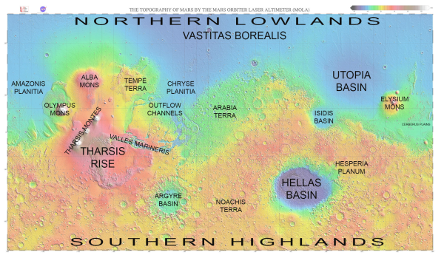
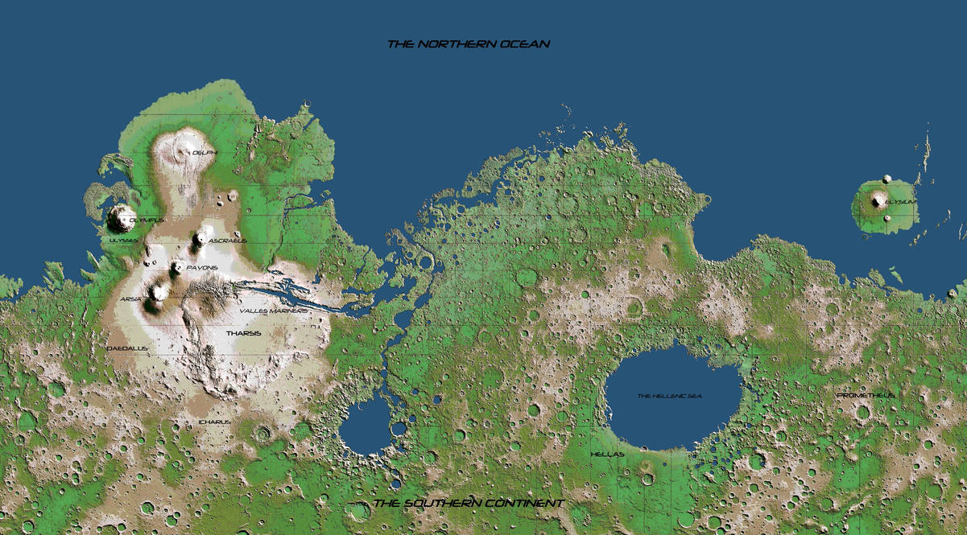
 |  |  |  |  |  |  |  | Kielet
 |  |  |  |  |  |  |  | Elysium (haltia)
 |  |  |  |  |  |  |  | Hesperia (ihmis)
 |  |  |  |  |  |  |  | Isidis (ihmis)
 |  |  |  |  |  |  |  | Arabia (sekarotu)
 |  |  |  |  |  |  |  | Noachis (örkki)
 |  |  |  |  |  |  |  | Argyre (pirulainen)
 |  |  |  |  |  |  |  | Terra
 |  |  |  |  |  |  |  | Mons (kääpiö)
 |  |  |  |  |  |  |  | Amazonis (lizardmen)

Slaine
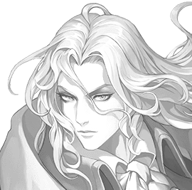
Nimi | Slaine von mithrangar mardon |  |  |  |  |  |  |  |  |  |  |  | Luonne |  |  | Skaala
Mantteli | Mentalisti |  |  | Mentalismi voima |  |  |  |  |  |  |  |  | Johtaja |  | m | Tavallinen |  |  | m
Kuvaus | Albino haltia, kaunis ja pitkä |  |  |  |  |  |  |  |  |  |  |  | Rakentaja |  | m | Sankari |  |  | l
Värit | Musta ja hopea |  |  |  |  |  |  |  |  |  |  |  | Neuvottelija |  | l | Maallinen |  |  | m
Uskonto | Raphael |  | Armo, parantaminen |  |  |  |  |  |  |  |  |  | Seikkailija |  | m | Taivaallinen |  |  | m
Ominaisuudet |  |  | Ikä | 260 | (26) |  |  |  |  | Taistelu |  |  | Kuvaukset |  | lll |  | Mana | ll
KEHO | lm | MIELI |  | ll | SIELU |  | mm |  |  | Toledo salamanca |  |  | llll | Loistava |  |  | p | 1. | 3
Ammatti |  | Miekan koulukunnan näyttävä Bardi |  |  |  |  |  |  |  | Nopea isku |  |  | lll | Erinomainen |  |  | p | 2. | 6
Ongelma |  | Kunniallinen ritarikoodi, taistelee tasaväkisenä |  |  |  |  |  |  |  | Hämäys |  |  | lll | Erinomainen |  |  | p | 3. | 10
ROTU |  |  | Pimentohaltia | Yöllä näkö +1, päivällä -1 |  |  |  |  |  | Esiintyminen |  |  | lllll | Uskomaton |  |  | p | 4. | 15
TAUSTA |  | Kuninkaallinen maanpaossa |  |  |  |  |  |  |  | Suostuttelu |  |  | llll | Loistava |  |  | p | 5. | 21
Lähestymistavat |  |  |  | keho |  | mieli |  | sielu |  | Vauriot |  |  |  |  |  |  | T |  | F H
Keskittyneesti |  | lmm |  | ll |  | lll |  | l |  | Pintahaavat |  |  | pppppp |  |  |  |  | t
Älykkyydellä |  | lmm |  | ll |  | lll |  | l |  | Lievä |  |  |  |  |  |  | p | pv | pp
Tyylillä |  | lll |  | llll |  | lllll |  | lll |  | Vakava |  |  |  |  |  |  | p | vk | pp
Voimalla |  | lmm |  | ll |  | lll |  | l |  | Kuolettava |  |  |  |  |  |  | p | kk | pp
Nopeudella |  | llm |  | lll |  | llll |  | ll |  | Raajarikko |  |  |  |  |  |  | p | 3kk | pp
Oveluudella |  | llm |  | lll |  | llll |  | ll
Stuntit |  |  |  |  |  |  |  |  |  | Nimikko Esineet |  |  |  |  |  | Kielet |  | ll
Telekineetikko, liikuta esineitä etäältä (sieluvoima) |  |  |  |  |  |  |  |  |  | Rapier Toledo salamanca |  |  |  |  |  | Elysium (haltia)
 |  |  |  |  |  |  |  |  |  |  |  |  |  |  |  | Hesperia (ihmis)
Empaatti, lue ja aiheuta tunteita (riski on tynneyhteys) |  |  |  |  |  |  |  |  |  |  |  |  |  |  |  | Mons (kääpiö)

Taikaesine, Toledo Salamanca, +2 Näyttävää kuvausta meleessä
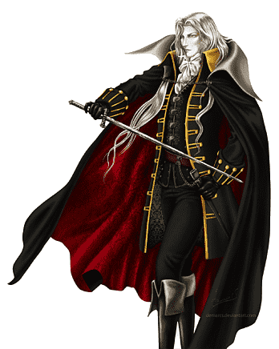
Hurmaava puhuja, +2 kuvausta kun keskustelussa Ovelasti ylipuhuu toista
 |  |  |  |  |  |  |  |  |  | Opitut temput |  |  |  | Inspiraatio |  |  | Velka
 |  |  |  |  |  |  |  |  |  |  |  |  |  | llmmm
 |  |  |  |  |  |  |  |  |  |  |  |  |  | ppppp |  |  | pppppp

Hahmonluonti |  |  |  | KOKO + |  |  |  | Tasot |  |  | Melee etäisyys |  |  |  | Draamapiste
Ominaisuudet |  |  |  | Positiivinen bonus |  |  |  | -1 | Surkea |  | 4* | Kauko etäisyys |  |  | Hyvä tuuri
3 pallukkaa max 2 |  |  |  | * lähitaistelu |  |  |  | 0 | Huono |  | 3 | Keihäs |  |  | Vaurio -2 tasoa
Lähestymistavat |  |  |  | * lähitaistelu etäisyys |  |  |  | 1 | Tavallinen |  | 2 | Miekka |  |  | +2 kuvausta kierrokseksi
1 tasolla 3, 2 tasolla 2, |  |  |  | * Liikkumisnopeus |  |  |  | 2 | Hyvä |  | 1 | Paini |  |  | +2 manaa kierrokseksi
3 tasolla 1 |  |  |  | * haarniska, - vauriota |  |  |  | 3 | Erinomainen |  | Stuntti |  |  |  | Uudelleen heitto
3 stunttia (esim voima) |  |  |  | Negatiivinen |  |  |  | 4 | Loistava |  | Koska |  | (kerro syy) |  | Taito
1-2 lisä stunttia hintaan |  |  |  | * kiipeily |  |  |  | 5 | Uskomaton |  | Saan +2/1 |  | ( lähestymistapa) |  | Keskeinen |  |  |  | -0
-1 palautuminen |  |  |  | * Piileskely |  |  |  | 6 | Legendaarinen |  | (hyökkäykseen, puolustukseen, |  |  |  | Läheltä liippaa |  |  |  | -1
Kielet |  |  |  | * mahtuminen |  |  |  | 7 | Eeppinen |  | etuun tai haasteeseen) |  |  |  | Ei kuulu ammattiin |  |  |  | 2
* alussa mieli + rotu |  |  |  | * vaurio + |  |  |  | 8 | Tarumainen |  | Kun |  | (kuvaa tilanne) |  | Mana |  | mieli + 2* sielu
Ominaisuuden hyödyntäminen -maksaa sinulle yhden draama pisteen, ellei kutsuminen ole ilmaista. +2 kuvausta/taitotasoa
Kieltäydy pakotuksesta: Kun ominaisuuttasi käytetään sinua vastaan, voit maksaa draama pisteen välttääksesi siihen liittyvän komplikaation.
Ilmoita tarinan yksityiskohdat: Jos haluat lisätä kerronnan sisältöön jonkin näkökulman perusteella, käytä draamapiste

Annabelle
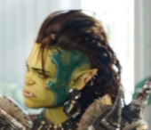
Nimi | Annabelle |  |  |  |  |  |  |  |  |  |  |  | Luonne |  |  | Skaala
Mantteli | Muodonmuuttaja |  |  | Muodonmuutos voima |  |  |  |  |  |  |  |  | Johtaja |  | m | Tavallinen |  |  | m
Kuvaus | Kaunis nais örkki |  |  |  |  |  |  |  |  |  |  |  | Rakentaja |  | l | Sankari |  |  | l
Väri | Vihreä |  |  |  |  |  |  |  |  |  |  |  | Neuvottelija |  | m | Maallinen |  |  | m
 |  |  |  |  |  |  |  |  |  |  |  |  | Seikkailija |  | m | Taivaallinen |  |  | m
Uskonto | Isä |  | Edustaa jumalallista oikeudenmukaisuutta ja tuomitsee kuolleiden sielut.
Ominaisuudet |  |  | Ikä | 5 | (25) | (/ 100) |  |  |  | Taistelu |  |  | Kuvaukset |  | lll |  | Mana |  | llll
KEHO | lm | MIELI |  | mm | SIELU |  | ll |  |  | Voimakas muoto |  |  | lllll | Uskomaton |  |  | p | 1. | 3
Ammatti |  | Druidi, metsässä samoaja |  |  |  |  |  |  |  | Tarkka kopio |  |  | llll | Loistava |  |  | p | 2. | 6
Ongelma |  | Väkivaltainen rasisteille, örkkien champion |  |  |  |  |  |  |  | Kaunis muoto |  |  | lll | Erinomainen |  |  | p | 3. | 10
ROTU |  | Örkki | Koko +1, infrapunanäkö,yhteyttävä iho, vihattu rotu |  |  |  |  |  |  | Tiger kungfu |  |  | llll | Loistava |  |  | p | 4. | 15
TAUSTA |  | Orpo, katurosvo |  |  |  |  |  |  |  | Opi uusi muoto |  |  | lll | Erinomainen |  |  | p | 5. | 21
Lähestymistavat |  |  |  | keho |  | mieli |  | sielu |  | Vauriot |  |  | Regeneraatio 2 |  |  |  | T |  | F H
Keskittyneesti |  | llm |  | lll |  | ll |  | llll |  | Pintahaavat |  |  | pppppp |  |  |  |  | t
Älykkyydellä |  | lmm |  | ll |  | l |  | lll |  | Lievä |  |  |  |  |  |  | p | pv | pp
Tyylillä |  | lmm |  | ll |  | l |  | lll |  | Vakava |  |  |  |  |  |  | p | vk | pp
Voimalla |  | lll |  | llll |  | lll |  | lllll |  | Kuolettava |  |  |  |  |  |  | p | kk | pp
Nopeudella |  | llm |  | lll |  | ll |  | llll |  | Raajarikko |  |  |  |  |  |  | p | 3kk | pp
Oveluudella |  | lmm |  | ll |  | l |  | lll
Stuntit |  |  |  |  |  |  |  |  |  | Nimikko Esineet |  |  |  |  |  | Kielet
Ihmismuodot, hallitse ihoa, hiuksia, kynsiä. Regeneraatio 1. Ketun hajuaisti |  |  |  |  |  |  |  |  |  | Pitkä sauva |  |  |  |  |  | Hesperia (ihmis)

Eläinmuodot, hallitse luita, ota eläimen muoto jota maistanut, vain nisäkäs, lintu, tai sen tapainen.

Hybridi muodot, ota osittainen eläimen muoto jonka tuntee, Regeneraatio 2
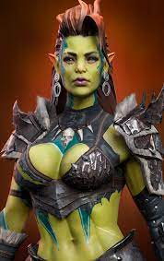
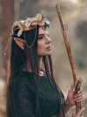
 |  |  |  |  |  |  |  |  |  | Aluevoiman puuttuessa manaa voi käyttää melee alue hyökkäyksissä
 |  |  |  |  |  |  |  |  |  | Opitut temput |  |  |  | Inspiraatio |  |  | Velka
 |  |  |  |  |  |  |  |  |  | Örkkinainen |  |  |  | lllmm |  |  | Isä
 |  |  |  |  |  |  |  |  |  | Ihmissusi |  |  |  | ppppp |  |  | pppppp
 |  |  |  |  |  |  |  |  |  | Päivähaltia |  |  |  |  | Ihmissusi
 |  |  |  |  |  |  |  |  |  | Susimuoto |  |  |  |  | l | 1p esine etu (raatelu)
 |  |  |  |  |  |  |  |  |  | Lihaksikas soturi |  |  |  |  | l | 1p voima +1, fiksu -1
 |  |  |  |  |  |  |  |  |  | ihmisnainen (plain) |  |  |  |  | l | 2p koko +1
Hahmonluonti |  |  |  | KOKO + |  |  |  | Tasot |  |  | Melee etäisyys |  |  |  | Inspiraatiopiste
Ominaisuudet |  |  |  | Positiivinen bonus |  |  |  | -1 | Surkea |  | 4* | Kauko etäisyys |  |  | Hyvä tuuri
3 pallukkaa max 2 |  |  |  | * lähitaistelu |  |  |  | 0 | Huono |  | 3 | Keihäs |  |  | Vaurio -2 tasoa
Lähestymistavat |  |  |  | * lähitaistelu etäisyys |  |  |  | 1 | Tavallinen |  | 2 | Miekka |  |  | +2 kuvausta kierrokseksi
1 tasolla 3, 2 tasolla 2, |  |  |  | * Liikkumisnopeus |  |  |  | 2 | Hyvä |  | 1 | Paini |  |  | +2 manaa kierrokseksi
3 tasolla 1 |  |  |  | * haarniska, - vauriota |  |  |  | 3 | Erinomainen |  | Stuntti |  |  |  | Uudelleen heitto
3 stunttia (esim voima) |  |  |  | Negatiivinen |  |  |  | 4 | Loistava |  | Koska |  | (kerro syy) |  | Taito
1-2 lisä stunttia hintaan |  |  |  | * kiipeily |  |  |  | 5 | Uskomaton |  | Saan +2/1 |  | ( lähestymistapa) |  | Keskeinen |  |  |  | -0
-1 palautuminen |  |  |  | * Piileskely |  |  |  | 6 | Legendaarinen |  | (hyökkäykseen, puolustukseen, |  |  |  | Läheltä liippaa |  |  |  | -1
Kielet |  |  |  | * mahtuminen |  |  |  | 7 | Eeppinen |  | etuun tai haasteeseen) |  |  |  | Ei kuulu ammattiin |  |  |  | 2
* alussa mieli + rotu |  |  |  | * vaurio + |  |  |  | 8 | Tarumainen |  | Kun |  | (kuvaa tilanne) |  | Mana |  | mieli + 2* sielu
Ominaisuuden hyödyntäminen -maksaa sinulle yhden draama pisteen, ellei kutsuminen ole ilmaista. +2 kuvausta/taitotasoa
Kieltäydy pakotuksesta: Kun ominaisuuttasi käytetään sinua vastaan, voit maksaa draama pisteen välttääksesi siihen liittyvän komplikaation.
Ilmoita tarinan yksityiskohdat: Jos haluat lisätä kerronnan sisältöön jonkin näkökulman perusteella, käytä draamapiste

Old Father
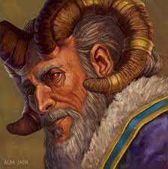
Nimi | Shanidar |  |  |  |  |  |  |  |  | Luonne |  |  |  | Skaala
Mantteli | Maagi |  |  | Maagi voima |  |  |  |  |  | Johtaja |  | m |  | Tavallinen |  |  | m
Kuvaus | Vanha ystävällisen näköinen pirulainen |  |  |  |  |  |  |  |  | Rakentaja |  | l |  | Sankari |  |  | l
Väri | Violetti |  |  |  |  |  |  |  |  | Neuvottelija |  | m |  | Maallinen |  |  | m
Uskonto | Muori |  | Viisaus ja kauaskatsoisuus |  |  |  |  |  |  | Seikkailija |  | m |  | Taivaallinen |  |  | m
Ominaisuudet |  |  | Ikä | 150 | (50) |  |  |  | Taistelu |  | Kuvaukset |  | lll |  | Mana | lllll
KEHO | mm | MIELI |  | lm | SIELU |  | ll |  | Tarkka loitsu |  | lllll | Uskomaton |  |  | p | 1. | 3
Ammatti |  | Alkemisti, rituaalimaagi |  |  |  |  |  |  | Tutkiva loitsu |  | llll | Loistava |  |  | p | 2. | 6
Ongelma |  | Huono paineen sietokyky |  |  |  |  |  |  | Nokkela loitsu |  | llll | Loistava |  |  | p | 3. | 10
ROTU |  |  | Pirulainen | kynnet, sarvet torahampaat, pelätty rotu |  |  |  |  | Raatelu |  | l | Tavallinen |  |  | p | 4. | 15
TAUSTA |  | Akateemikko, opettaja, magister |  |  |  |  |  |  | Havainnointi |  | llll | Loistava |  |  | p | 5. | 21
Lähestymistavat |  | Taso |  | keho |  | mieli |  | sielu | Vauriot |  |  |  |  |  | T |  | F H
Keskittyneesti |  | lll |  | lll |  | llll |  | lllll | Pintahaavat |  | pppppp |  |  |  |  | t
Älykkyydellä |  | llm |  | ll |  | lll |  | llll | Lievä |  |  |  |  |  | p | pv | pp
Tyylillä |  | lmm |  | l |  | ll |  | lll | Vakava |  |  |  |  |  | p | vk | pp
Voimalla |  | lmm |  | l |  | ll |  | lll | Kuolettava |  |  |  |  |  | p | kk | pp
Nopeudella |  | lmm |  | l |  | ll |  | lll | Raajarikko |  |  |  |  |  | p | 3kk | pp
Oveluudella |  | llm |  | ll |  | lll |  | llll
Stuntit |  |  |  |  |  |  |  |  | Opitut temput |  |  |  |  | Kielet |  | l
Rituaali magia: vaihda ominaisuus ja Animoi. Vie koko kohtauksen käyttää |  |  |  |  |  |  |  |  | Tuli, kivi, haava |  |  |  |  | Argyre (pirulainen)
 |  |  |  |  |  |  |  |  | kineettinen energia |  |  |  |  | Hesperia (ihmis)
Rituaali magia: Portaali ja Taivuta energiaa. Vie koko kohtauksen käyttää
 |  |  |  |  |  |  |  |  | Nimikko Esineet |  |  | INSPIRAATIO |  |  | Velka
Alkemia, tee taikaesineitä hopeasta tai kullasta, palautumis kyky |  |  |  |  |  |  |  |  | Maagin sauva |  |  | llmmm |  |  | pppppp
 |  |  |  |  |  |  |  |  | * Hopeaydin sauva 2m |  |  | ppppp
 |  |  |  |  |  |  |  |  | * loitsuvarasto 3p
 |  |  |  |  |  |  |  |  | * kineettinen kilpi, 1p
 |  |  |  |  |  |  |  |  | * Vaihda haava 1p
 |  |  |  |  |  |  |  |  | * Animoi kivi Golemi 1p
 |  |  |  |  |  |  |  |  | * tulipallo (1p) alue 3(1p), palautuminen kierros (5p)

Necromancer
Nimi |  |  |  |  |  |  |  |  |  | Luonne |  |  |  |  | Skaala
Mantteli | Sponsoroitu |  |  | Elementin hallinta, velka |  |  |  |  |  | Johtaja |  |  | l |  | Tavallinen |  |  | m
Kuvaus |  |  |  |  |  |  |  |  |  | Rakentaja |  |  | m |  | Sankari |  |  | l
Väri | dark blue |  |  |  |  |  |  |  |  | Neuvottelija |  |  | m |  | Maallinen |  |  | m
Uskonto | Aamon |  | Auttaa kostamaan |  |  |  |  |  |  | Seikkailija |  |  | m |  | Taivaallinen |  |  | m
Ominaisuudet |  |  | Ikä | 150 | (50) |  |  |  | Taistelu |  | Kuvaukset |  |  | lll |  | Mana | lllll
KEHO | mm | MIELI |  | lm | SIELU |  | ll |  | Voimakas |  | lllll |  | Uskomaton |  |  | p | 1. | 3
Ammatti |  | Pormestari, nekromanseri |  |  |  |  |  |  | Keskittyminen |  | llll |  | Loistava |  |  | p | 2. | 6
Ongelma |  | Pimeän jumalan palvoja |  |  |  |  |  |  | Älykäs |  | llll |  | Loistava |  |  | p | 3. | 10
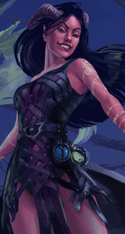
ROTU |  |  | Pirulainen | kynnet, sarvet torahampaat, pelätty rotu |  |  |  |  | Nopea |  | lll |  | Erinomainen |  |  | p | 4. | 15
TAUSTA |  | Porvari vaimo |  |  |  |  |  |  | Havainnointi |  | lll |  | Erinomainen |  |  | p | 5. | 21
Lähestymistavat |  | Taso |  | keho |  | mieli |  | sielu | Vauriot |  |  |  |  |  |  | T |  | F H
Keskittyneesti |  | llm |  | ll |  | lll |  | llll | Pintahaavat |  | pppppp |  |  |  |  |  | t
Älykkyydellä |  | llm |  | ll |  | lll |  | llll | Lievä |  |  |  |  |  |  | p | pv | pp
Tyylillä |  | l |  | l |  | ll |  | lll | Vakava |  |  |  |  |  |  | p | vk | pp
Voimalla |  | lll |  | lll |  | llll |  | lllll | Kuolettava |  |  |  |  |  |  | p | kk | pp
Nopeudella |  | lmm |  | l |  | ll |  | lll | Raajarikko |  |  |  |  |  |  | p | 3kk | pp
Oveluudella |  | lmm |  | l |  | ll |  | lll
Stuntit |  |  |  |  |  |  |  |  | Opitut temput |  |  | 5 |  |  | Kielet |  | l
Luo epäkuollut, vaatii ruumiin, muuten kummitus |  |  |  |  |  |  |  |  | Luuranko, zombie, vampyyri, lycan |  |  |  |  |  | Argyre (pirulainen)
 |  |  |  |  |  |  |  |  | Muumio |  |  |  |  |  | Hesperia (ihmis)
Ohjaa epäkuollutta
 |  |  |  |  |  |  |  |  | Nimikko Esineet |  |  |  | INSPIRAATIO |  |  | Velka
Rituaali: muuta ja suojaa epäkuolleita |  |  |  |  |  |  |  |  |  |  |  |  | lllmm |  |  | Aamon
 |  |  |  |  |  |  |  |  |  |  |  |  | ppppp |  |  | pppppp

